Rapor Sayfası
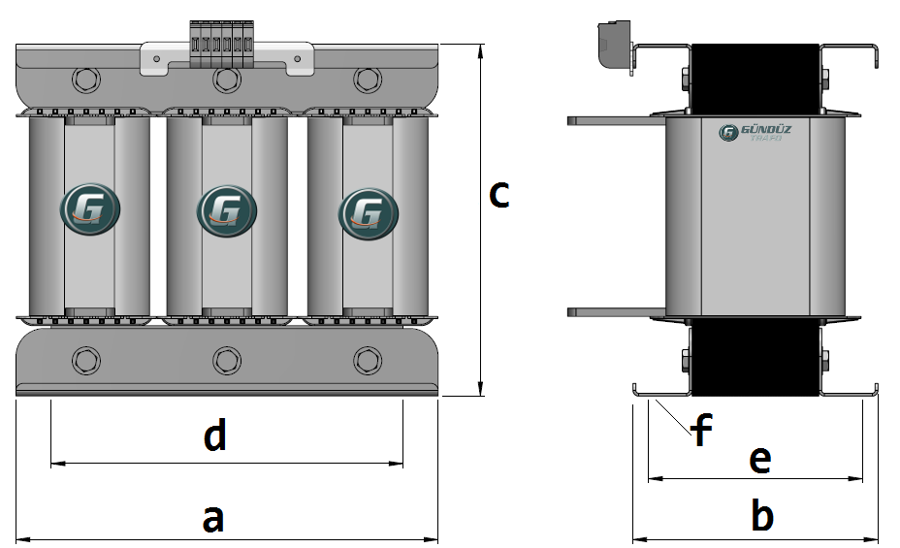
Trafo Tipi : | Oto Trafosu Trifaz Hesap Ozeti |  |  |  |  |  |  |  | Tarih : |  | 2021-05-04
Değerler
Güç : | 500000.0 VA |  |  |  |  | Primer Agirlik(Al) : | 54.23 kg |  | Karkas Ölçüleri : | 80.0 x 210.0 x 300.0
Sac kk : | 7.0 |  |  |  |  | Sekonder Agirlik(Al): |  |  | Trafo Ölçüleri : | 539.0 x 324.0 x 474.0
Sac © | 0.35 mm |  |  |  |  | Primer Agirlik(Cu) : | 0.0 kg |  | Klemens & Ayak : | TRV4M / 25.0 / 18.0 - 84 Kose
Gauss : | 12000.0 |  |  |  |  | Sekonder Agirlik(Cu) : |  |  | Sac Agirlik : | 248.78 kg (Kesme Sac)
Frekans : | 50.0 Hz |  |  |  |  | Toplam Agirlik : | Al:54.23 // Cu:0.0kg

Primer |  |  |  |  |  |  |  | Sekonder
 |  |  |  |  |  | 480.0 V ( 483.6V )
2 NOLU KADEME:
Tel : | Al
Cap : | 22
Kesit : | 380.13271108
Akim : | 608.21233773
Kat : | 1
Uzunluk : | 10.01062
 |  | -- Teller --
Yuv. Tel : | 22 |  |  |  |  | 62 sp
Ytel Agr : | 10.274483125
Kare Tel :
Ktel Agr :
Folyo :
Folyo Agr :
Kapton : |  |  |  |  |  | 390.0 V ( 390.0V )
1 NOLU KADEME:
Tel : | Al
Cap : | 0
Kesit : | 85
Akim : | 136
Kat : | 2
Uzunluk : | 33.99575
 |  | -- Teller --
Yuv. Tel : |  |  |  |  |  | 50 sp
Ytel Agr :
Kare Tel : | 10.0x8.5
Ktel Agr : | 7.802024625
Folyo :
Folyo Agr :
Kapton :

 | IZOLASYON DEGERLERI
 | Primer Kademe |  |  |  | Tur | Ekran
 | 0.19 |  |  |  | 20 | Yok
 | VA Kademe |  |  |  | Tur | Ekstra
 | Yok |  |  |  | Yok | Yok
 | Primer-Sekonder |  |  |  | Tur
 | Yok |  |  |  | Yok
 | NÜVE ÖLÇÜLERİ (mm)
 | a | b | c | d | e | f
 | 460.0 mm | 332.0 mm | 418.0 mm
 | TRAFO ÖLÇÜLERİ (mm)
 | a | b | c | d | e | f
 | 539.0 mm | 324.0 mm | 474.0 mm | 459.0 mm | 272.0 mm | 0.0 mm

